微生信示例049

miRNA | normal | cancer | 微生信，您身边的数据分析，可视化专家
hsa-let-7a-5p | 9.714245518 | 9.909893084 | https://www.bioinformatics.com.cn/plot_basic_pcc_scatter_plot_049
hsa-let-7b-5p | 8.447083226 | 8.54303182
hsa-let-7c-5p | 3.169925001 | 4.321928095 | 输出示例图
hsa-let-7d-3p | 6.044394119 | 6.321928095
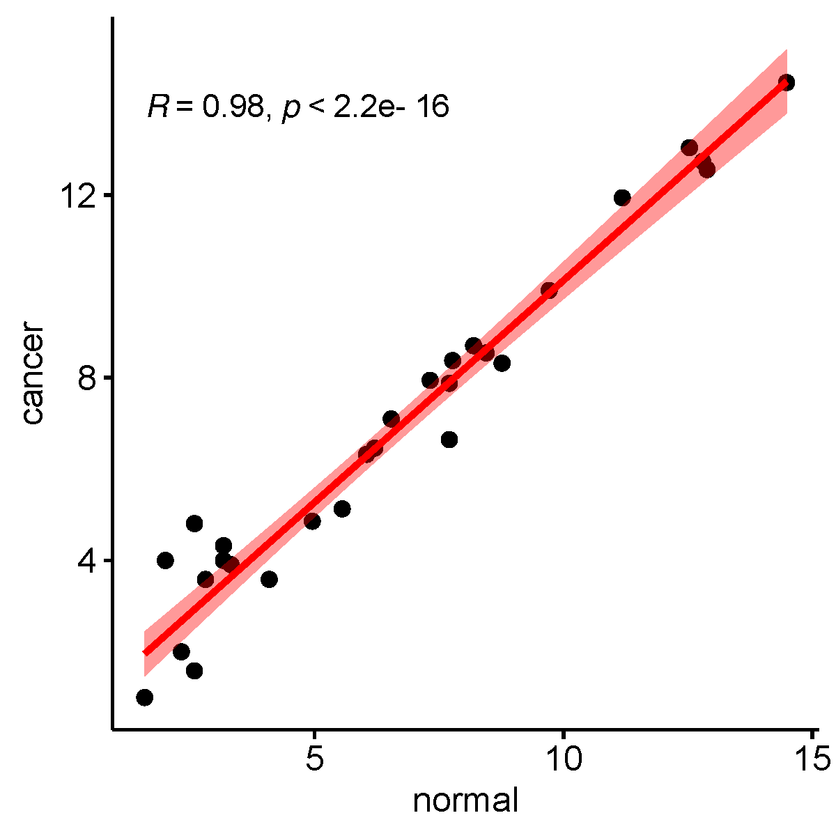
hsa-let-7d-5p | 7.77478706 | 8.375039431
hsa-let-7e-5p | 6.209453366 | 6.459431619
hsa-let-7f-5p | 12.88798213 | 12.5557874
hsa-let-7g-5p | 12.8008999 | 12.73237945
hsa-let-7i-5p | 14.48545199 | 14.45987983
hsa-miR-1-3p | 7.707359132 | 6.64385619
hsa-miR-100-5p | 4.087462841 | 3.584962501
hsa-miR-101-3p | 8.768184325 | 8.317412614
hsa-miR-103a-3p | 11.18487534 | 11.93847694
hsa-miR-106a-5p | 2.321928095 | 2
hsa-miR-106b-3p | 7.707359132 | 7.876516947
hsa-miR-106b-5p | 2 | 4
hsa-miR-107 | 2.584962501 | 4.807354922
hsa-miR-10a-5p | 5.554588852 | 5.129283017
hsa-miR-126-3p | 12.53357308 | 13.03583007
hsa-miR-126-5p | 6.539158811 | 7.098032083
hsa-miR-1268a | 1.584962501 | 1
hsa-miR-127-3p | 7.321928095 | 7.942514505
hsa-miR-1271-5p | 1.584962501 | 1
hsa-miR-1273h-3p | 4.95419631 | 4.857980995 | 注意：
hsa-miR-1278 | 2.807354922 | 3.584962501
hsa-miR-128-3p | 8.194756854 | 8.700439718
hsa-miR-1288-3p | 2.584962501 | 1.584962501
hsa-miR-1301-3p | 3.169925001 | 4 | 使用问题，或数据分析合作意向
hsa-miR-1307-3p | 3.321928095 | 3.906890596 | 请微信扫码联系我们

